Gráfico 1
MINISTERIO DE HACIENDA
DIRECCIÓN GENERAL DE PRESUPUESTO
DIRECCIÓN DE ESTUDIOS ECONÓMICOS Y SEGUIMIENTO FINANCIERO

 | Gráfico 1. Resultados Presupuestarios del Gobierno Central
 | (Febrero 2024)
 | Valores en millones de RD$
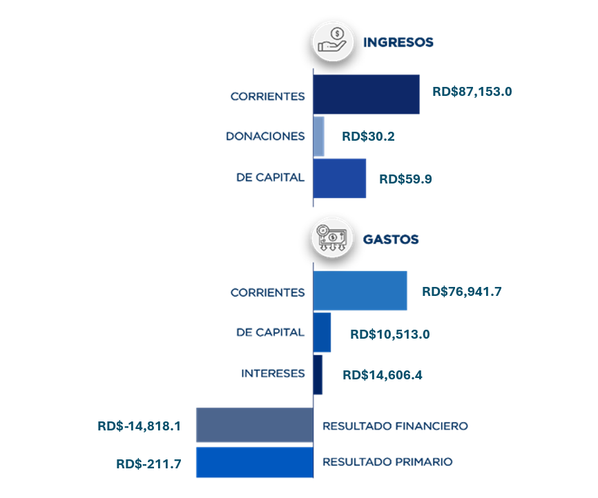

Notas:
1.Se incluyen los Recursos de Captación Directa.
Fuente: Sistema de Información de la Gestión Financiera (SIGEF).

Ilustración 1
 | MINISTERIO DE HACIENDA
 | DIRECCIÓN GENERAL DE PRESUPUESTO
 | DIRECCIÓN DE ESTUDIOS ECONÓMICOS Y SEGUIMIENTO FINANCIERO

Ilustración 1. Figuras Impositivas con Mayor Recaudación
En millones de RD$

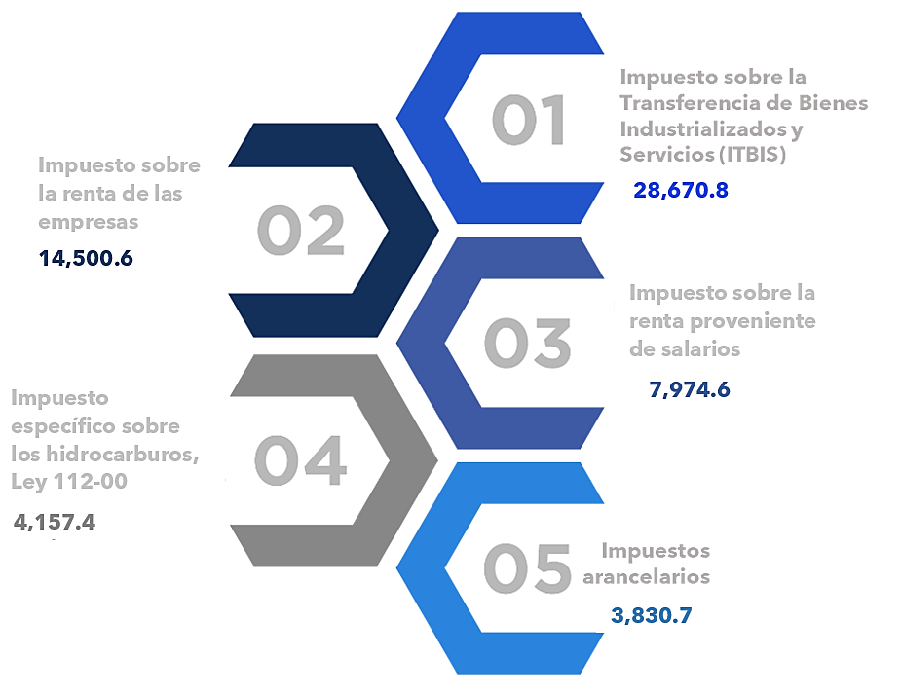

Impuesto sobre la renta proveniente de salarios
5,693.4

 | Nota: *Cifras Preliminares.
 | 1.Fecha de imputación al 29/02/2024 // Fecha de registro al 07/03/2024.
 | Fuente: Sistema de Información de la Gestión Financiera (SIGEF).

Gráfico 2
MINISTERIO DE HACIENDA
DIRECCIÓN GENERAL DE PRESUPUESTO
DIRECCIÓN DE ESTUDIOS ECONÓMICOS Y SEGUIMIENTO FINANCIERO

 | Gráfico 2. Transferencias corrientes otorgadas a Instituciones
 | (Febrero 2024)
 | Valores en millones de RD$
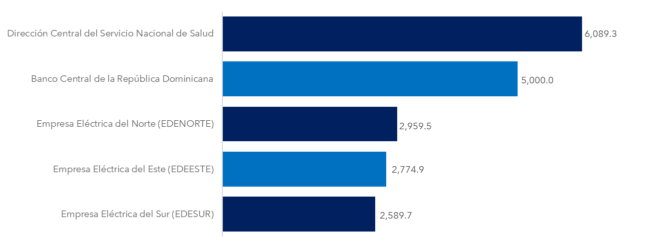

Notas:
1. Fecha de imputación al 29/02/2024 // Fecha de registro al 07/03/2024.
Fuente: Sistema de Información de la Gestión Financiera (SIGEF).

Gráfico 3
MINISTERIO DE HACIENDA
DIRECCIÓN GENERAL DE PRESUPUESTO
DIRECCIÓN DE ESTUDIOS ECONÓMICOS Y SEGUIMIENTO FINANCIERO

 | Gráfico 3. Transferencias de capital otorgadas a Instituciones
 | (Febrero 2024)
 | Valores en millones de RD$

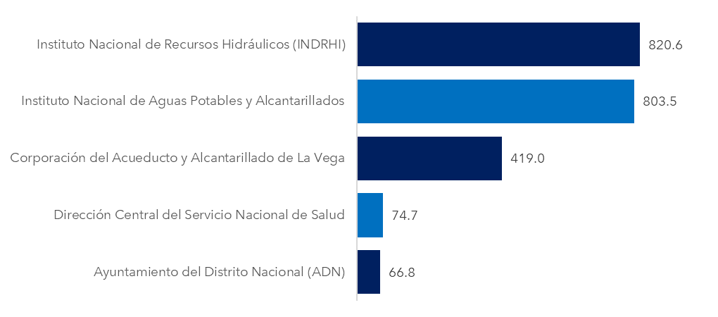

Notas:
1. Fecha de imputación al 29/02/2024 // Fecha de registro al 07/03/2024.
Fuente: Sistema de Información de la Gestión Financiera (SIGEF).

Mapa 1
 | MINISTERIO DE HACIENDA
 | DIRECCIÓN GENERAL DE PRESUPUESTO
 | DIRECCIÓN DE ESTUDIOS ECONÓMICOS Y SEGUIMIENTO FINANCIERO

 | Mapa 1. Inversión Pública por Provincia
 | (Febrero 2024)
 | Valores en millones de RD$
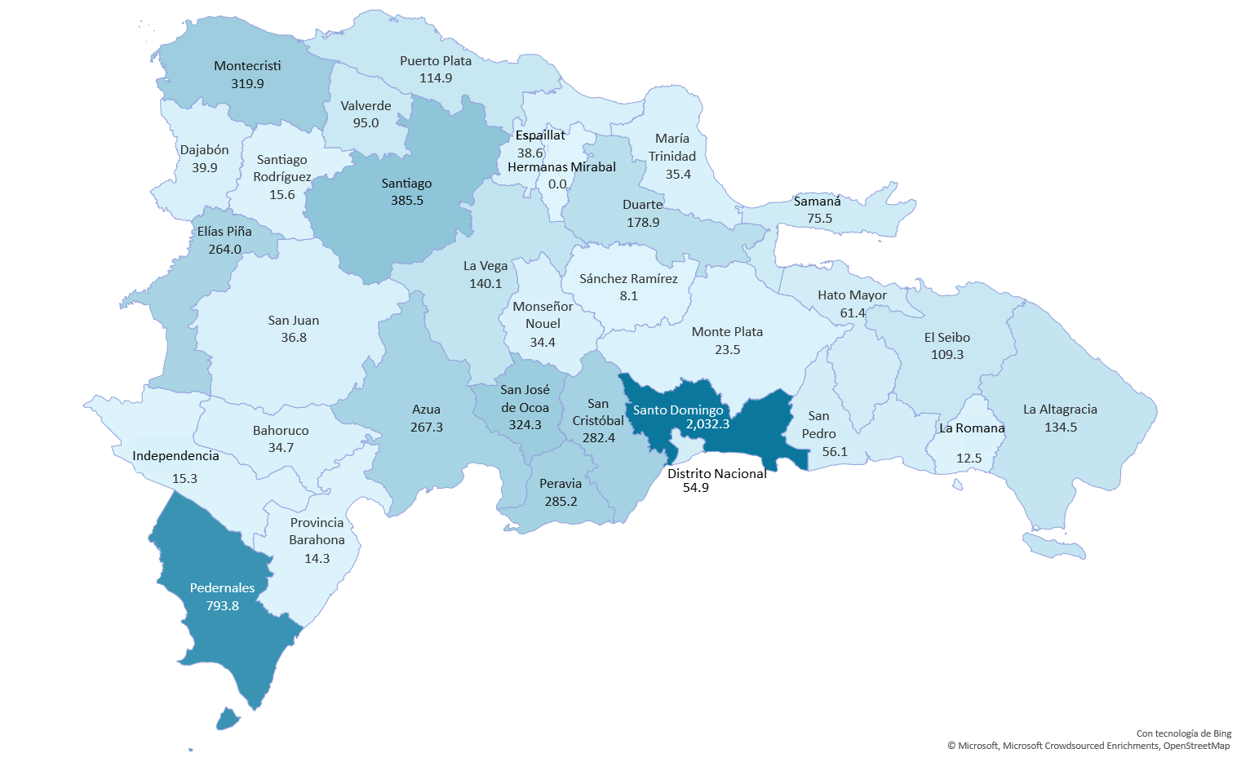

Notas: *Cifras preliminares.
1. Fecha de imputación al 29 de febrero de 2024 // Fecha de registro al 07 de marzo de 2024.
Fuente: Sistema de Información de la Gestión Financiera (SIGEF).

Ilustración 3
MINISTERIO DE HACIENDA
DIRECCIÓN GENERAL DE PRESUPUESTO
DIRECCIÓN DE ESTUDIOS ECONÓMICOS Y SEGUIMIENTO FINANCIERO

 |  | Ilustración 3. Composición del Gasto del Gobierno Central por Finalidad
 |  | (Febrero 2024)
 |  | Valores en millones de RD$
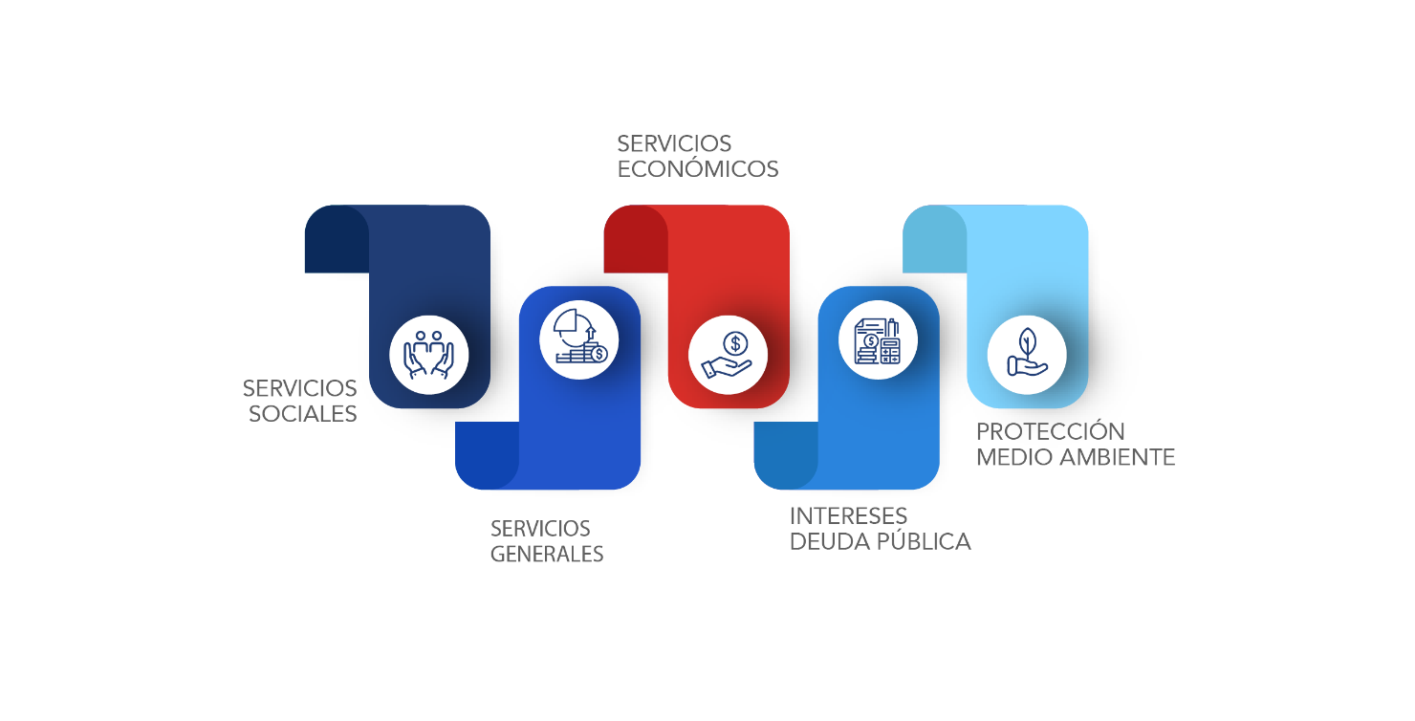
45,921.7
18,300.4
17,647.0
19,601.1
591.0

 | Notas:
 | 1. Fecha de imputación al 29/02/2024 // Fecha de registro al 07/03/2024.
 | Fuentes: Elaboración propia con datos del SIGEF.

